Toelichting
 | In deze INTEGRALE GEBRUIKSRAPPORTAGE treft u op de verschillende tabbladen de volgende rapportages:

* | Q-highlights: als eerst worden in deze rapportage de PDOK-hoogtepunten van afgelopen kwartaal gemeld

* | Hits per dataset: het aantal hits op elke webservice of API die PDOK aanbiedt
* | WMS: het aantal hits op de WMS
* | WFS: het aantal hits op de WFS
* | WMTS: het aantal hits op de WMTS
* | WCS: het aantal hits op de WCS
* | Downloads: het aantal hits op de download xml en downloads
* | OGC API's: het aantal hits op de OGC API's (Tiles, Styles en Features)
* | Locatieserver API's: het aantal hits op de locatieserver API's | : dit zijn bevragingen op de PDOK-services die niet onder de noemer hit vallen
* | Ruimtelijke plannen API: het aantal hits op de Ruimtelijke plannen API. Dit is geen OGC API en staat daarom apart vermeld.
* | Interne BGT OAF: het aantal hits op de BGT OAF. Dit is een interne API en staat daarom apart vermeld.
* | Foutieve bevragingen: het aantal hits op elke webservice of API van PDOK welke geen 'juiste' hit is
* | Aantal hits NGR: het aantal hits op het Nationaal Georegister
* | Grafieken: een visualisatie van het totaal aantal hits op PDOK en het Nationaal Georegister

Let op: bij de aantallen hits zijn de volgende
statussen van de requesten meegenomen ('juiste' requesten):
- 200
- 201
- 202
- 204
- 206
- 302

Q-highlights
Highlights

BRO-dag bij TNO: Op 10 juni kwamen meer dan 50 deelnemers samen bij de Geologische Dienst Nederland (TNO) in Utrecht voor een dag vol inspiratie, kennisdeling én praktijkervaring rondom het geautomatiseerd ophalen van BRO-grondwatermonitoringgegevens. PDOK presenteerde daar de koppelvlakken (‘uitgiftekanalen’) die bij PDOK op deze dataset beschikbaar zijn. PDOK serveert momenteel meer dan 15 BRO-datasets.
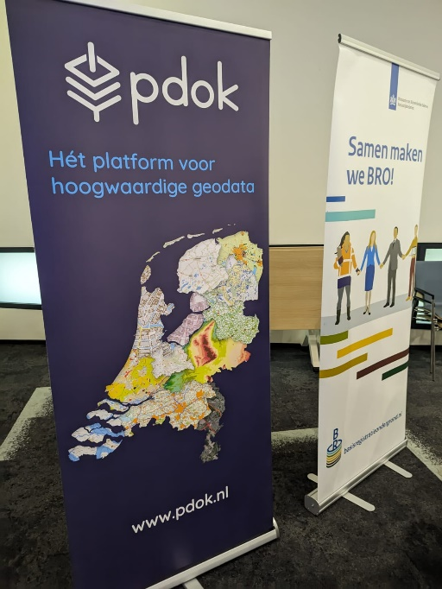 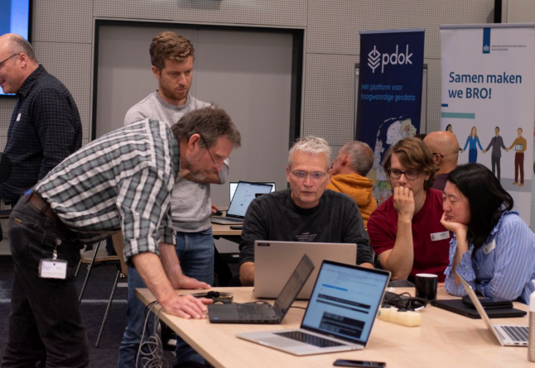
INSPIRE: geen nieuwe ontwikkelingen.

High Value Datasets (HVD): Op dit moment werkt PDOK samen met enkele verschillende data-aanbieders uit hoe we ten aanzien van de HVD-verplichting de inrichting voor de ontsluiting (webservices en API’s) kunnen implementeren voor datasets met:
- een combinatie van geodataset en administratieve data;
- temporele data;
- datasets met meetreeksen.
We willen ook voor deze varianten een ‘standaard’ oplossing voor ontsluiting op het PDOK-platform tot stand brengen.

NGR: Op dit moment is PDOK samen met de softwareleverancier van NGR druk bezig om de DCAT-AP-NL implementatie in NGR in te bouwen. Naar verwachting zal deze wijziging in Q4 ter beschikking komen in het NGR. Met deze wijziging zal het mogelijk zijn om vanuit NGR naast de bekende ISO-standaarden ook metadata in DCAT-AP-NL te ontsluiten.

In Q2 uitgebrachte vernieuwingen, datasets en/of functionaliteit
PDOK heeft in dit kwartaal o.a. de volgende werkzaamheden aan datasets en functionaliteit verricht:
Nieuwe dataset Geologisch booronderzoek (BHR-G): https://www.pdok.nl/-/nieuwe-bro-dataset-geologisch-booronderzoek-bhr-g-bij-pdok-beschikbaar
Bijdrage aan Kennisdag Grondwatermonitoring in Samenhang API’s
In productie dataset Gebieden met Natuurrisico's - Overstromingen - Geobserveerde gebeurtenis - Richtlijn Overstromingsrisico's (ROR)
In productie dataset Gebieden met Natuurrisico's - Overstromingen - Risicogebied - Richtlijn Overstromingsrisico's (ROR)
BRP Gewaspercelen 2024 definitief
PDOK neemt dataset Nationale EnergieAtlas informatielagen Kadaster uit productie
Rijkswaterstaat stelt bij PDOK twee nieuwe INSPIRE geharmoniseerde datasets beschikbaar
De Kadastrale Kaart nu ook via PDOK beschikbaar in OGC API's

Cijfers PDOK:
 | Q1 2025 | Q2 2025 | Q3 2025 | Q4 2025 | Cumulatief 12 maanden | Totaal 2024
Beschikbaarheid PDOK | 99.67% | 99.99% | - | - | 99.91%
Gebruik PDOK (hits) * | 8,0 miljard | 7,7 miljard |  |  |  | 28,7 miljard
Gebruik NGR (hits) | 10,0 miljoen | 8,9 miljoen |  |  |  | 32,9 miljoen
Aantal datasets | 225 | 225
Aantal services | 703 | 724

Notes:
De beschikbaarheid van het platform was in Q2 substantieel boven de norm van 95%
Het aantal hits in Q2 is gedaald ten opzichte van Q1 2025. Dit is wat deze kwartalen betreft een jaarlijks zichtbare trend.
De groei in het aantal datasets en services wordt veroorzaakt door nieuwe opdrachten en de OGC API-ontwikkelingen en -campagne, en is ingecalculeerd

* Toelichting op het begrip ‘hit’.

PDOK drukt de afname van het gebruik uit in hits. Elke hit is een geautomatiseerde bevraging (zgn. ‘request’) door een applicatie van een afnemer van een webservice die bij PDOK staat.

Daarbij onderscheidt PDOK 2 categorieën hits:
1) Hit: dit is een bevraging van een webservice die een bruikbare respons teruglevert aan de afnemer
2) Foutieve bevraging: dit is een bevraging die niet aan een bepaalde webservice kan worden toegewezen of die technisch onjuist is (foute parameter)

De 2e categorie levert de gebruiker niets op, maar belasten echter wel het PDOK platform in technische zin.
Deze typen hits worden daarom sinds 2023 niet meer meegenomen in de rapportages. Daarmee toont de PDOK-rapportage de werkelijke gebruiks-hits.

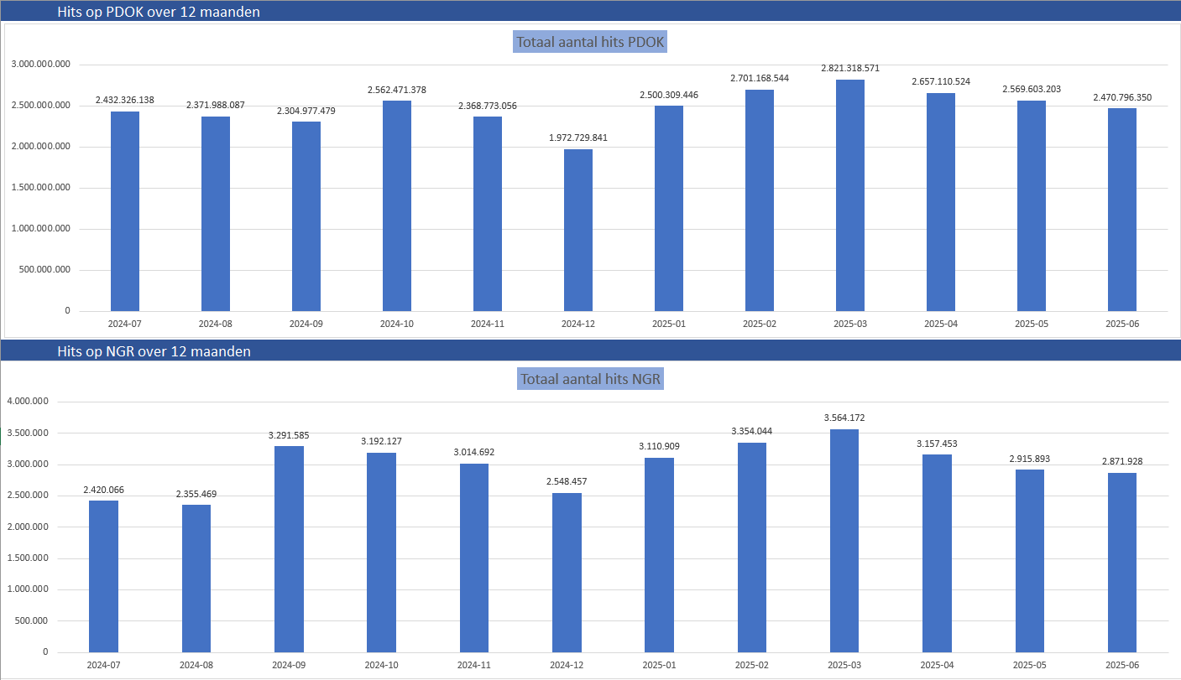

Groei van de OGC API’s over Q1 + Q2 2025:
Maand | Januari | Februari | Maart | April | Mei | Juni
Hits | 53,134,622 | 54,172,799 | 67,581,849 | 64,160,469 | 64,005,077 | 70,177,079

Hierbij is dataset ‘OZON omgevingsdocumenten’ de grootste met zo’n 36 miljoen hits per maand.

Grafieken
Hits op PDOK over 12 maanden
Totaal aantal hits PDOK
2024-07 | 2,432,326,138
2024-08 | 2,371,988,087
2024-09 | 2,304,977,479
2024-10 | 2,562,471,378
2024-11 | 2,368,773,056
2024-12 | 1,972,729,841
2025-01 | 2,500,309,446
2025-02 | 2,701,168,544
2025-03 | 2,821,318,571
2025-04 | 2,657,110,524
2025-05 | 2,569,603,203
2025-06 | 2,470,796,350

Hits op NGR over 12 maanden
Totaal aantal hits NGR
2024-07 | 2,420,066
2024-08 | 2,355,469
2024-09 | 3,291,585
2024-10 | 3,192,127
2024-11 | 3,014,692
2024-12 | 2,548,457
2025-01 | 3,110,909
2025-02 | 3,354,044
2025-03 | 3,564,172
2025-04 | 3,157,453
2025-05 | 2,915,893
2025-06 | 2,871,928

